商品部門未設定チェック
ドキュメント名 |  |  |  |  |  | 商品管理バッチ機能 |  |  | セクション
プロジェクト名 |  |  |  |  |  | サイトリニューアル |  |  | 作成者 | 高久 |  | 作成日 | 2025-06-27 |  | 更新者 | 堀部 | 更新日 | 2025-10-22

機能No |  |  | B02-04 |  |  | 機能名 | 商品部門未設定チェック |  |  |  |  | 概要 | 商品の公開ステータスが公開なのに、部門が未設定の商品があった場合、管理者にメールで通知する

部門の登録が必須になったため、不要
 | カスタマイズ説明
 | 概要
 |  | 商品の公開ステータスが公開なのに、部門が未設定の商品があった場合、管理者にメールで通知する

 | 機能
 |  | 現行システムから変更なし(現行踏襲)

 | 処理概要（★はカスタマイズ項目）
 | ・ | 商品の公開ステータスが公開であり部門が未設定の商品データの有無を確認し、該当する商品データがある場合は
 |  | 「部門未設定商品通知メール」という件名で管理者にメールで通知され、本文には検索に該当した「商品名,商品コード」の一覧が記載される。
 |  | （一覧は最大10,000件まで取得し、それ以降は省略)

 | 実行トリガー |  |  | スケジュール起動(Step Functions) |  |  |  |  |  |  |  |  |  | 実行タイミング |  | 毎日 4:00

 | 入力データ元 |  |  |  | DB |  |  |  |  |  | 出力先(フォーマット) |  | メール(管理者宛)

 | 入力データ詳細

 | 入力データ検索条件
 | 項目名 |  |  |  |  |  |  | 条件 |  |  |  |  |  |  | 備考

 | 実行結果詳細 ※主にDBの登録・更新結果について記載

 | エラーハンドリング

ユニサーチフィード作成
ドキュメント名 |  |  |  |  |  |  | ユニサーチ |  |  |  | セクション
プロジェクト名 |  |  |  |  |  |  | サイトリニューアル |  |  |  | 作成者 | 石川 |  | 作成日 | 2025-09-11 |  | 更新者 | 石川 | 更新日 | 2025-09-11

機能No |  |  | B02-08 |  |  |  | 機能名 | ユニサーチフィード作成 |  |  |  |  |  | 概要 | ユニサーチ向けのフィードファイルを出力する

 | カスタマイズ説明

 |  | ・ | フィードファイル内のカテゴリ項目をリニューアルのカテゴリに合わせる
 |  | ・ | 買取でユニサーチの検索ができるよう、項目を追加する
 |  | ・ | 支店でユニサーチの検索ができるよう、項目を追加する
 |  | ・ | リニューアルで新規に追加になる項目を追加する

 | 処理概要（★はカスタマイズ項目）

 |  | ・ | 詳細な連携仕様はユニサーチから提供されているフィード仕様書を参照
 |  |  | ・ | 商品情報を記載したTSVファイル（gzに固める）、出力が終わったことを示すdoneファイルを指定のディレクトリ以下に出力

 |  | ・ | 初期化処理
 |  |  | ・ | 前回作成したファイルを削除
 |  |  | ・ | プロセスファイルを作成し、二重でファイルを作成するのを防ぐ

 |  | ・ | ユニサーチに連携する対象の商品を取得する
 |  |  | ・ | 連携内容はユニサーチ要件質問票も参照
 |  |  |  | https://docs.google.com/spreadsheets/d/11HCPre5VJPVAQgVFKQptEEuRphYVsKhYVDkibxgGphg/edit?gid=785071458#gid=785071458
 |  |  | ・ | 取得条件は以下の通り
 |  |  |  |  | ・ | 販売価格が1円以上
 |  |  |  |  | ・ | （高額商品でない場合）カード状態が同一商品、同一言語の中で最も状態がよいもの
 |  |  |  |  |  | →NMのみ送信される |  |  | ※在庫数はNM以外も合計して送る
 |  |  |  |  | ・ | （高額商品の場合）状態関係なく高額商品コードが設定されているもの
 |  |  |  |  | ・ | 商品、商品規格が削除されていないもの
 |  |  |  |  | ・ | 公開ステータスが公開のもの
 |  |  | ・ | 出力内容は「ユニサーチフィードTSV」シートを参照

 |  | ★ | リニューアルでのカスタマイズポイント
 |  |  | ・ | Foilについて
 |  |  |  | ・ | 現行ではFoilはあり、なしをフラグで持つが、リニューアル後は通常（Foilなし）、あり、特殊を持つため、連携内容も通常（Foilなし）、あり、特殊を連携する
 |  |  |  | ・ | フラグではなくなるので名称変更を行うかどうかは要相談

 |  |  | ・ | 在庫数について
 |  |  |  | ・ | 現行では本店のみユニサーチ対応を行っているため在庫数は本店ECの在庫数となるが、リニューアル後は支店ごとのECの在庫数を持つ必要がある
 |  |  |  | ・ | 支店の追加、廃止ごとにユニサーチのフィードの増減があるのは作業漏れの可能性があるため、在庫のカラムにすべての店舗のEC在庫数を連携する
 |  |  |  | ・ | 支店ID:在庫数[区切り文字]支店ID:在庫数の形式で指定可能であれば指定したい
 |  |  |  | ・ | （在庫有無のみ検索できればよいので、数量は不要か）

 |  |  | ・ | 週間販売数について
 |  |  |  | ・ | 本店ECの週間販売数を参照する
 |  |  |  | ・ | リニューアル後は支店やスマレジの週間販売数も集計するため、本店ECの週間販売数を明示して取得する

 |  |  | ・ | カテゴリについて
 |  |  |  | ・ | リニューアル後は現行のカテゴリとは異なり、[フォーマット＞シリーズ＞カードセット]（例: スタンダード＞エルドレインの森＞エルドレインの森ブースターファン）
 |  |  |  |  | の形でカテゴリを持つようになるが、現行のロジックと同様商品に紐づくカテゴリを階層で送る
 |  |  |  | ・ | リニューアル後は[フォーマット＞シリーズ＞カードセット＞レアリティ等]の形でカテゴリを持つが、レアリティ等の部分には実際には商品は紐づかないため
 |  |  |  |  | フィードで送るのは[フォーマット＞シリーズ＞カードセット]までとなる
 |  |  |  |  | （検索APIの方でレアリティを指定し、取得したいカテゴリとレアリティで検索可能）

 |  |  | ・ | カード状態について
 |  |  |  | ・ | 現行では買取に対応していないためカード状態での検索を行う必要はないが、リニューアル後は買取に対応するため、買取はNMのみ取得する
 |  |  |  | ・ | ユニサーチ側の検索対象項目としてカード状態を指定する必要がある
 |  |  |  |  | https://docs.google.com/spreadsheets/d/11HCPre5VJPVAQgVFKQptEEuRphYVsKhYVDkibxgGphg/edit?gid=785071458#gid=785071458
 |  |  |  |  | 上記ファイル内で、絞り込みパラメータ名列にパラメータ名を指定する、パラメータ名はfq.card_conditionとする

 |  |  | ・ | 支店表示フラグ
 |  |  |  | ・ | リニューアルで支店にもユニサーチ対応を行うため、支店表示フラグを追加する
 |  |  |  | ・ | 支店で検索を行う際は、必ず支店表示フラグを公開で指定する

 |  |  | ・ | フレーム
 |  |  |  | ・ | リニューアルでフレームを検索条件に追加するため、連携を追加する

 |  |  | ・ | 買取金額
 |  |  |  | ・ | リニューアルで買取側もユニサーチ対応するため、買取金額を追加する
 |  |  |  | ・ | 買取側で検索を行う際は、必ず買取金額>0円の条件を指定する

 |  |  | ・ | カードテキスト英語
 |  |  |  | ・ | カードテキスト英語でキーワード検索できるよう、フィード追加と、ユニサーチ側の設定を行う

 |  |  | ・ | 予約商品フラグ
 |  |  |  | ・ | 買取では予約商品を表示しないようにする
 |  |  |  | ・ | 予約商品であるかどうかは、商品に紐づく購入グループの予約商品フラグが立っているかどうかで判定する

 |  |  | ・ | カードセットリリース日
 |  |  |  | ・ | リニューアルのタイミングで新たに発売日順（降順）を実装するため、カードセットのリリース日を連携する

 |  | ・ | 管理画面から実行
 |  |  | ・ | 定時実行の他、管理画面の商品管理＞ユニサーチフィード作成メニューでフィードファイル作成可能
 |  |  | ・ | リニューアル時、バッチ実行方法が変わる場合は修正が必要
 |  |  | ・ | 二重起動で実行できないときに画面でわかるようにしたい（StepFunctionを活用する）
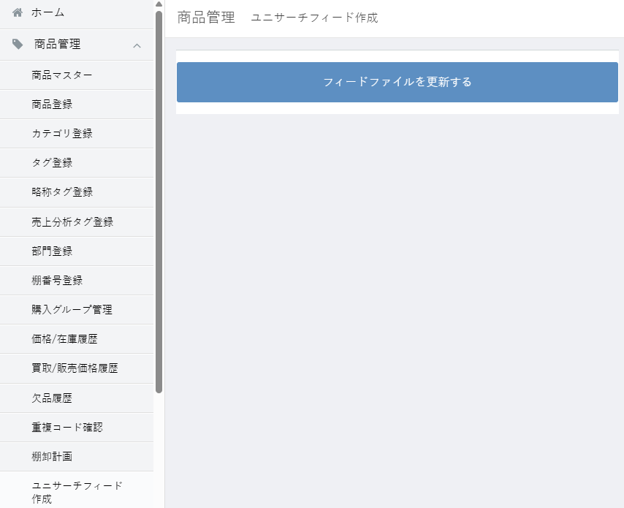

 |  | ・ | パフォーマンス改善
 |  |  | ・ | フィードファイル作成に時間がかかっているので、今後作成時間が延びていくようならパフォーマンス改善を行う
 |  |  | ・ | SQL取得結果に対して1行づつユニサーチ向けにデータ加工処理を行いファイルに書き込みをしているところで時間がかかっているので、
 |  |  |  | 並列処理を行う等の対策を検討する

 | 実行トリガー |  |  |  | スケジュール起動(Step Functions) 管理画面ユニサーチフィードメニューからのフィードファイル更新ボタン押下時 |  |  |  |  |  |  |  |  |  |  | 実行タイミング |  | 毎時15分

 | 入力データ元 |  |  |  |  | DB |  |  |  |  |  |  | 出力先(フォーマット) |  | TSVファイルをgzに圧縮

 | 入力データ詳細

 |  | ・ | 取得条件を参照

 | 入力データ検索条件
 | 項目名 |  |  |  |  |  |  |  |  | 条件 |  |  |  |  |  |  | 備考

 | 実行結果詳細 ※主にDBの登録・更新結果について記載

 |  | ・ | 取得したデータをTSVファイルで出力し、gzで圧縮したものを指定のディレクトリに置く
 |  | ・ | フィードファイルのMD5値を格納したdoneファイルを指定のディレクトリに置く
 |  | ・ | ファイルの権限をすべてのユーザが読み取り、更新、削除できるよう変更する（バッチ、管理画面どちらからも呼ばれるため異なるユーザで作成されることがあるため）

 | エラーハンドリング

